1.Registrar resultado apelación
Nombre de la actividad: | Registrar resultado apelación

Rol: | Ejecutivo de Negocio
Al Entrar:
Considerar: | En caso que Crédito Personas haya negado la apelación máximo se pueden apelar 3 veces en total posterior a eso finaliza el proceso
Descripción | Esta actividad permite registrar el resultado de la apelación y solicitar exepción

Campos | Comportamiento | Tipo | Reglas
Sección: Información General
Información Apelación
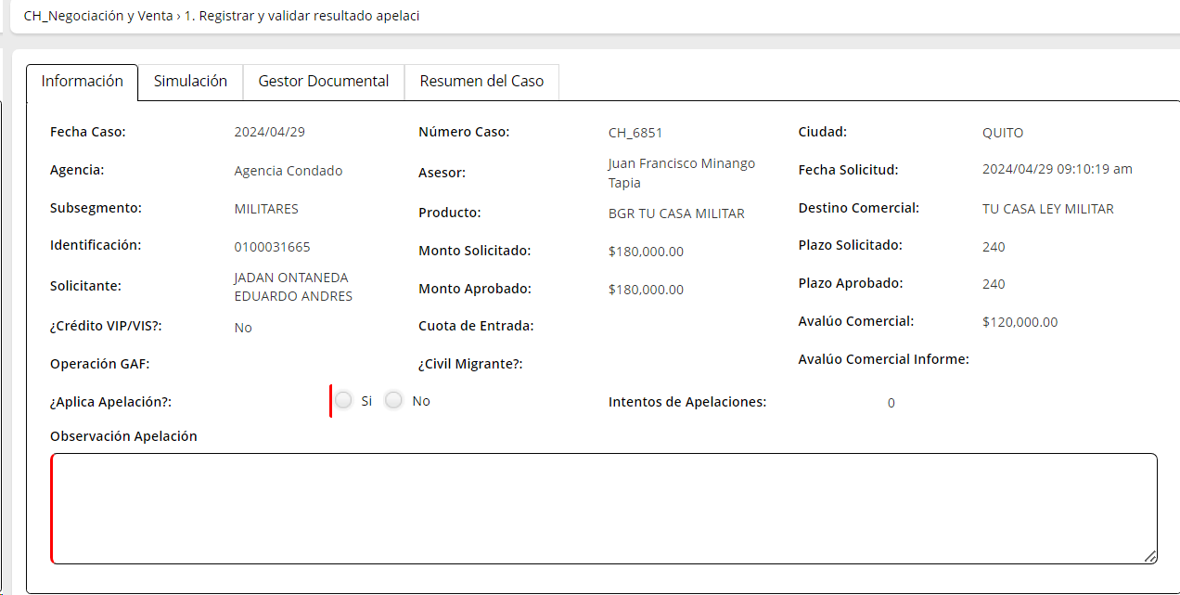
Aplica Apelación | Editable | Boleano | Si respuesta= SI, va a la actividad validar apelación Jefe de Agencia Si respuesta=NO, fin del caso
Intentos Apelación | Editable | Numérico | Cuenta el número de veces que el flujo pasa por esta actividad
MOTIVOS DE NEGACION | No Editable |  | Extrae de la actividad Analisis de crédito
Observaciones de Negación | No Editable |  | Extrae de la actividad Analisis de crédito
PESTAÑA: Apelación |  |  | Se extrae de la actividad anterior revisat perfil cliente y condiciones
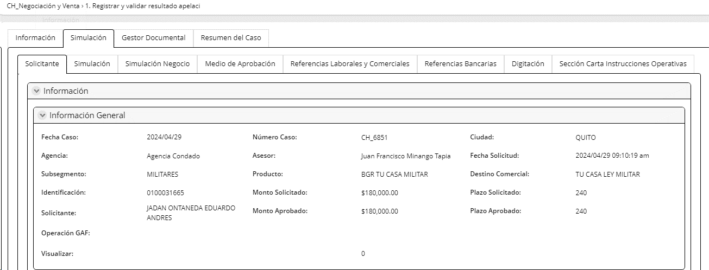
Exepciones | Visible, editable | Boleano | SI respuesta=SI, se activa la sección detalle de la exepción Si respuesta=NO, la sección detalle de la exepción permanece oculta
Detalle de la exepcion
Recomendado por gerencia | Visible, editable | Boleano | Ingresa el asesor.
Nombre/ Cargo de Recomendación | Visible, editable | Texto | Ingresa el asesor.
Detalle de la descripción | Visible | Texto | Asesor justifica la exepción
Autorizado por | Visible, editable | Combo | Extrae combo AUTORIZADORES1
Tipo de actividad | Visible, editable | Combo | Extrae combo TIPO ACTIVIDAD1
Exepción | Visible, editable | Combo | Extrae combo EXEPCION1
Descripción exepción | Visible, editable | Combo | Extrae combo DESCRIPCION EXEPCIONES1
Extracto de política | Visible, editable | Texto | Max 1000 caracteres
Botón
Añadir Este botón permite añadir otra sección detalle de exepción.
Justificativos adicionales | Visible, editable | Link | Ingresa el asesor
Observaciones Apelación | Visible, editable | Texto | Ingresa el asesor
PESTAÑA: Simulación
Subpestaña: Solicitante | No Editable |  | NO TIENE MODIFICACIÓN
Subpestaña: Simulación | No Editable |  | NO TIENE MODIFICACIÓN
Subpestaña: Simulación Negocio | No Editable |  | NO TIENE MODIFICACIÓN
Subpestaña: Medio de Aprobación | No Editable |  | NO TIENE MODIFICACIÓN
Subpestaña: Referencias Laborales y Comerciales | No Editable |  | NO TIENE MODIFICACIÓN
Subpestaña: Refencias Bancarias | No Editable |  | NO TIENE MODIFICACIÓN
Subpestaña: Digitación | No Editable |  | NO TIENE MODIFICACIÓN
Subpestaña: Sección Carta Instrucciones Operativas | No Editable |  | NO TIENE MODIFICACIÓN
PESTAÑA: GESTOR DOCUMENTAL
Cargar Documentos
Consultar Documentos
Al salir

2. Validar Docto o informac
Nombre de la actividad: | Validar apelación linea de supervisión

Rol: | Jefe de Agencia
Al Entrar:
Considerar:
Descripción | Esta actividad permite aprobar o negar exepción con la validación de documentos e informarción justificativo

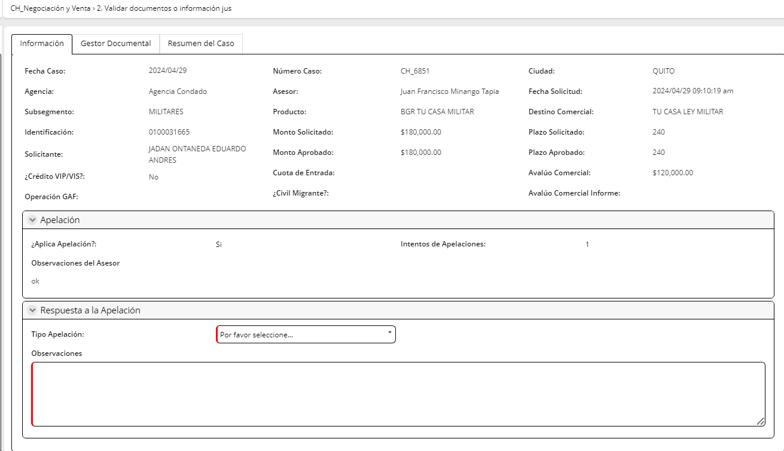
Campos | Comportamiento | Tipo | Reglas
PESETAÑA: Información apelación
Sección: Información General
Información Apelación
Aplica Apelación | No editable | Boleano | Extrae de la actividad registrar y validar resultados
Intentos Apelación | No editable | Numérico | Extrae de la actividad registrar y validar resultados
Motivos de Negación | No Editable | combo | Extrae de la actividad Analisis de crédito
Observaciones de Negación | No Editable | texto | Extrae de la actividad Analisis de crédito
PESTAÑA: Apelación
Exepciones | No editable | Boleano | Extrae de la actividad registrar y validar resultados
Detalle de la exepcion
Recomendado por gerencia | No editable | Boleano | Ingresa el asesor.
Nombre/ Cargo de Recomendación | No editable | Texto | Extrae de la actividad registrar y validar resultados
Detalle de la descripción | No editable | Texto | Extrae de la actividad registrar y validar resultados
Autorizado por | No editable | Combo | Extrae de la actividad registrar y validar resultados
Tipo de actividad | No editable | Combo | Extrae de la actividad registrar y validar resultados
Exepción | No editable | Combo | Extrae de la actividad registrar y validar resultados
Descripción exepción | No editable | Combo | Extrae de la actividad registrar y validar resultados
Extracto de política | No editable | Texto | Extrae de la actividad registrar y validar resultados
Justificativos adicionales | No editable | Link | Extrae de la actividad registrar y validar resultados
Observaciones Apelación | No editable | Texto | Extrae de la actividad registrar y validar resultados
Respuesta a la Apelación Linea de Supervisión
Respuesta | Visible, editable | Combo | Extrae Catalogo tipo respuesta: aprobar, devolver
Obervaciones | Visible, editable | Texto | Max 500 caracteres
Al Salir
1) Si exede el número de intentos= FIN DEL CASO
2) Si NO exede número de intentos y respuesta=DEVOLVER, devuelve a la actividad registrar resultados de la apelación
3) Si NO exede número de intentos y es Aprobado , el flujo va a la actividad validar apelación autorizador

4. Aprobación Apelación
Nombre de la actividad: | Aprobación de Apelación

Rol: | Jefe Crédito Personas/ Coordinador Crédito Personas
Considerar:
Descripción | Esta actividad permite aprobar ,negar o devolver la apelación

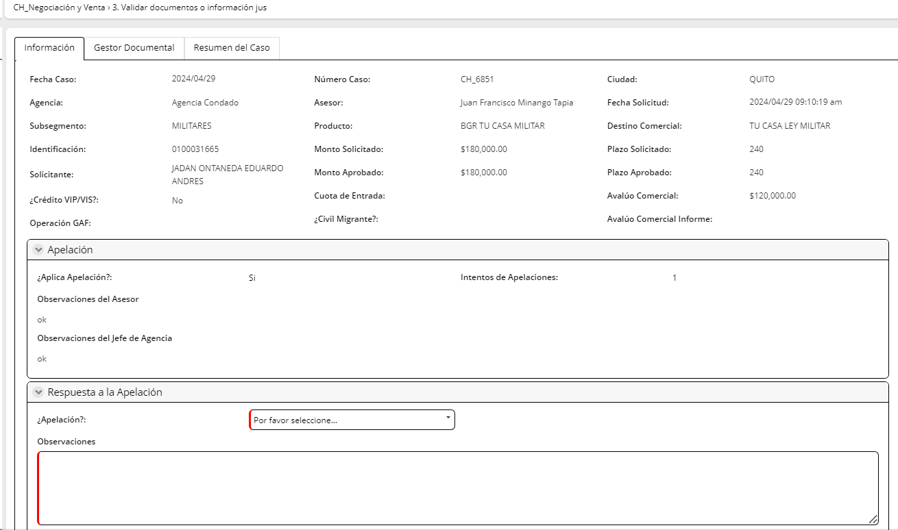
Campos | Comportamiento | Tipo | Reglas
PESETAÑA: Información apelación
Sección: Información General
Información Apelación
Aplica Apelación | No editable | Boleano | Extrae de la actividad registrar y validar resultados
Intentos Apelación | No editable | Numérico | Extrae de la actividad registrar y validar resultados
Motivos de Negación | No Editable |  | Extrae de la actividad Analisis de crédito
Observaciones de Negación | No Editable |  | Extrae de la actividad Analisis de crédito
PESTAÑA: Apelación
Exepciones | No editable | Boleano | Extrae de la actividad registrar y validar resultados
Detalle de la exepcion
Recomendado por gerencia | No editable | Boleano | Ingresa el asesor.
Nombre/ Cargo de Recomendación | No editable | Texto | Extrae de la actividad registrar y validar resultados
Detalle de la descripción | No editable | Texto | Extrae de la actividad registrar y validar resultados
Autorizado por | No editable | Combo | Extrae de la actividad registrar y validar resultados
Tipo de actividad | No editable | Combo | Extrae de la actividad registrar y validar resultados
Exepción | No editable | Combo | Extrae de la actividad registrar y validar resultados
Descripción exepción | No editable | Combo | Extrae de la actividad registrar y validar resultados
Extracto de política | No editable | Texto | Extrae de la actividad registrar y validar resultados
Justificativos adicionales | No editable | Link | Extrae de la actividad registrar y validar resultados
Observaciones Apelación | No editable | Texto | Extrae de la actividad registrar y validar resultados
Respuesta a la Apelación Linea de Supervisión
Respuesta | No editable | Combo | Extrae de la actividad validar apelación linea de supervisión
Obervaciones | No editable | Texto | Extrae de la actividad validar apelación linea de supervisión
Respuesta a la Apelación Autorizador
Respuesta | No editable | Combo | Extrae de la actividad validar apelación linea de supervisión
Obervaciones | No editable | Texto | Extrae de la actividad validar apelación linea de supervisión
Respuesta a la Apelación Crédito Personas
Respuesta | Editable | Combo | Extrae Catalogo respuesta Apelación
Motivo de negación | Editable | Combo | Extrae Catalogo motivo Aprobación apelación motivo de negación
Motivo de devolución | Editable | Combo | Extrae Catalogo motivo Aprobación apelación motivo de devolución
Obervaciones | Editable | Texto | Max 500 caracteres
Al Salir |  |  | Extrae Catalogo al salir apelación
1) Si exede el número de intentos= FIN DEL CASO
3) Si es Aprobado , regresa a al subproceso de Analisis de crédito a la actividadAnálisis de crédito
4) Sii es Devuelto , regresa a la actividad registrar resultados de la apelación

